Solicitud gráfica
 | Área: | Matemáticas |  |  | Fecha:
 | Grado: | 7 |  |  | 2016-02-01
 | Título del tema: | Las expresiones algebraicas |  |  | ¿Cuaderno de estudio o recurso? | Recurso
 | Editor: | Adriana Ma. Pachón |  |  | Motor del recurso | M5A

 | Código guión o recurso: | MA_07_09_REC260 | ← Para determinar este código, visite la hoja de Ayuda
 |  |  |  |  | ESPECIFICACIÓN DE ARCHIVOS A ENTREGAR
Núm. | Archivo Shutterstock o ruta en web | Imagen para: | Tipo | Ubicación de la imagen en el recurso M5A | Nombre imagen SMALL | Tamaño imagen SMALL | Nombre imagen ZOOM | Tamaño imagen ZOOM | Descripción | Observaciones
IMG01 | Ver descripción | Recurso M5A | Ilustración | Contenido | MA_07_09_REC260_IMG01n.png | 286 x 286 px | MA_07_09_REC260_IMG01a.png | 500 x 500 px | Pregunta 1: Triángulo escaleno (lados diferentes). Se muestran dos longitudes en sus lados: FQ02 y FQ03 que están en la carpeta de anexos. Para el texto: Perímetro: FQ01 | 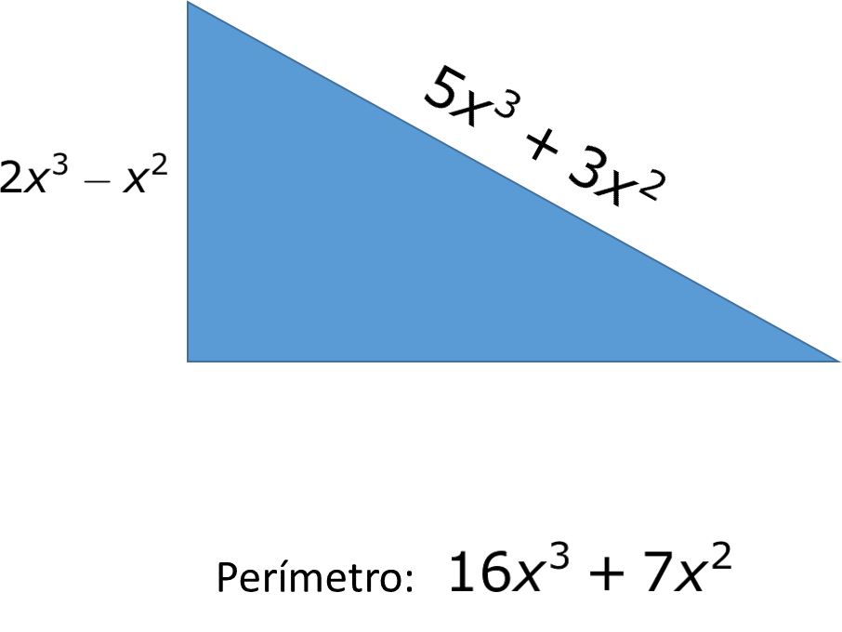
IMG02 | Ver descripción | Recurso M5A | Ilustración | Contenido | MA_07_09_REC260_IMG02n.png | 286 x 286 px | MA_07_09_REC260_IMG02a.png | 500 x 500 px | Pregunta 2: Proponer la fórmula FQ04 en un fondo claro y tranquilo.
IMG03 | Ver descripción | Recurso M5A | Ilustración | Contenido | MA_07_09_REC260_IMG03n.png | 286 x 286 px | MA_07_09_REC260_IMG03a.png | 500 x 500 px | Pregunta 3: Proponer la fórmula FQ05 en un fondo claro y tranquilo.
IMG04 | Ver descripción | Recurso M5A | Ilustración | Contenido | MA_07_09_REC260_IMG04n.png | 286 x 286 px | MA_07_09_REC260_IMG04a.png | 500 x 500 px | Pregunta 4: Proponer la secuencia en un fondo claro y tranquilo. | 2, 4, 6, 8, 10, 12, …
IMG05 | Ver descripción | Recurso M5A | Ilustración | Contenido | MA_07_09_REC260_IMG05n.png | 286 x 286 px | MA_07_09_REC260_IMG05a.png | 500 x 500 px | Pregunta 5: Proponer la secuencia en un fondo claro y tranquilo. | 3, 5, 7, 9, 11, …
IMG06 | Ver descripción | Recurso M5A | Ilustración | Contenido | MA_07_09_REC260_IMG06n.png | 286 x 286 px | MA_07_09_REC260_IMG06a.png | 500 x 500 px | Pregunta 6: Proponer la fórmula FQ06 en un fondo claro y tranquilo. La figura puede ser cualquier estrella de un color llamativo.
IMG07 | Ver descripción | Recurso M5A | Ilustración | Contenido | MA_07_09_REC260_IMG07n.png | 286 x 286 px | MA_07_09_REC260_IMG07a.png | 500 x 500 px | Pregunta 7: Proponer la fórmula FQ07 en un fondo claro y tranquilo. La figura puede ser cualquier flecha de un color llamativo.
IMG08 | Ver descripción | Recurso M5A | Ilustración | Contenido | MA_07_09_REC260_IMG08n.png | 286 x 286 px | MA_07_09_REC260_IMG08a.png | 500 x 500 px | Pregunta 8: Rectángulo dividido en cuatro partes no iguales. Dibujarlo proporcional a como se muestra en la figura. Mantener el color del rectángulo verde (debe ser verde) los demás no importa el color. Para los textos: 15 12 x y Tener en cuenta que la x e y, van en minúscula cursiva. | 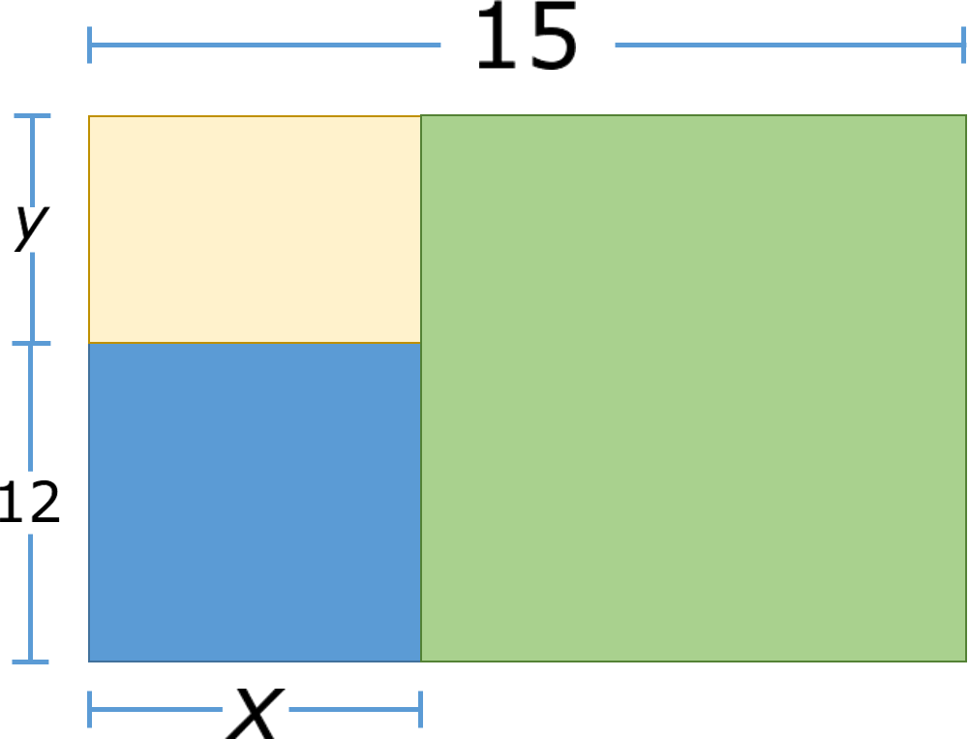
IMG09 | Ver descripción | Recurso M5A | Ilustración | Contenido | MA_07_09_REC260_IMG09n.png | 286 x 286 px | MA_07_09_REC260_IMG09a.png | 500 x 500 px | Pregunta 9: Triángulo con un rectángulo blanco dentro. Para los textos, ver las fórmulas que están en la carpeta de anexos.así: * Área del rectángulo: FQ11 * Área del triángulo: FQ12 | 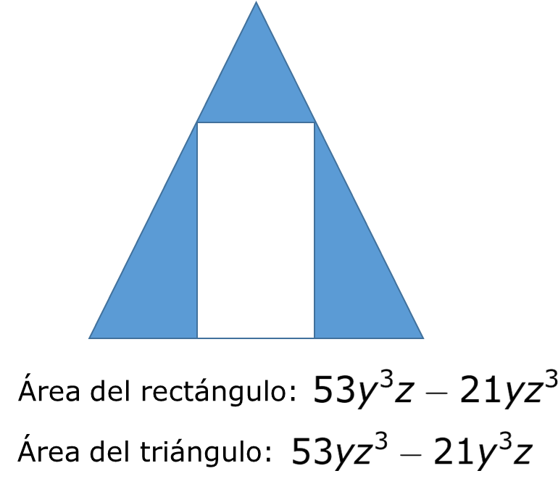
IMG10 | Ver descripción | Recurso M5A | Ilustración | Contenido | MA_07_09_REC260_IMG10n.png | 286 x 286 px | MA_07_09_REC260_IMG10a.png | 500 x 500 px | Pregunta 10: Círculo al que se ve como si se le cortaran dos sectores iguales con sus respectivas medidas FQ09. En el centro deben ir los signos de interrogación ¿?. En la parte de abajo debe ir el letrero de: Área del círculo: FQ10 | 